Info
Charges d’azote consécutives aux émissions d’ammoniac produites dans les étables
Outil d’estimation et d’évaluation des charges d’azote occasionnées par des étables dans des écosystèmes proches de l’état naturel

Meteotest, 06.03.2017, Beat Rihm et Simon Albrecht-Widler
Sur mandat de l'Office fédéral de l'environnement (OFEV), div. Protection de l'air et produits chimiques

L'essentiel en bref

De plus amples informations, les références bibliographiques, etc., figurent dans le document joint :
Abschätzung_N-Belastung_durch_Ställe.pdf

Cet outil ne remplace pas une prévision des immissions conformément à l'article 28 de l'OPair.

Champs sur fond orange = champs de saisie

1re étape : Feuille de calcul « Émissions »
Deux options existent pour calculer les émissions de NH3 par installation :
Option 1 : Les émissions sont calculées dans Agrammon (http://www.agrammon.ch/). La valeur qui en résulte pour les émissions des étables/cours extérieures et des stocks d’engrais de ferme est reportée dans la feuille de calcul « Émissions ».
Option 2 : Les nombres d’animaux de l’installation sont saisis dans la feuille de calcul « Émissions ». Les émissions de NH3 y sont calculées de manière simplifiée à l’aide des facteurs d’émission typiques en Suisse.

Les immissions et les dépassements des niveaux et des charges critiques sont automatiquement calculés dans les feuilles de calcul « Immissions » sur la base des émissions.

2e étape : Feuilles de calcul « Immissions dans [type d'écosystème] »
Si nécessaire : modification des propriétés de l’écosystème considéré (nom, vitesse de déposition spécifique à l’écosystème (Vdep) pour l’ammoniac,
niveau critique d’ammoniac, charge critique d’azote).
Les immissions (concentration de NH3 et dépôts de N) et les dépassements des niveaux et des charges critiques sont calculés automatiquement pour des distances entre 50 et 1000 m.
Si nécessaire, des feuilles de calcul supplémentaires peuvent être créées pour les immissions en copiant l'une des feuilles existantes.

Autres informations

Feuille de calcul « Constantes internes »
Constantes, y c. les profils de dispersion (voir ci-dessous), servant à calculer les immissions (concentration de NH3, dépôt de N).

Affaiblissement de la concentration de NH3 avec l’accroissement de la distance à la source des émissions
Les immissions sont calculées pour trois profils de dispersion.
Profil 1 : concentrique (figure de gauche)
Profil 2 : parallèle au vent dominant sur le Plateau suisse (figure de droite)
Profil 3 : perpendiculaire au vent dominant sur le Plateau suisse (figure de droite)

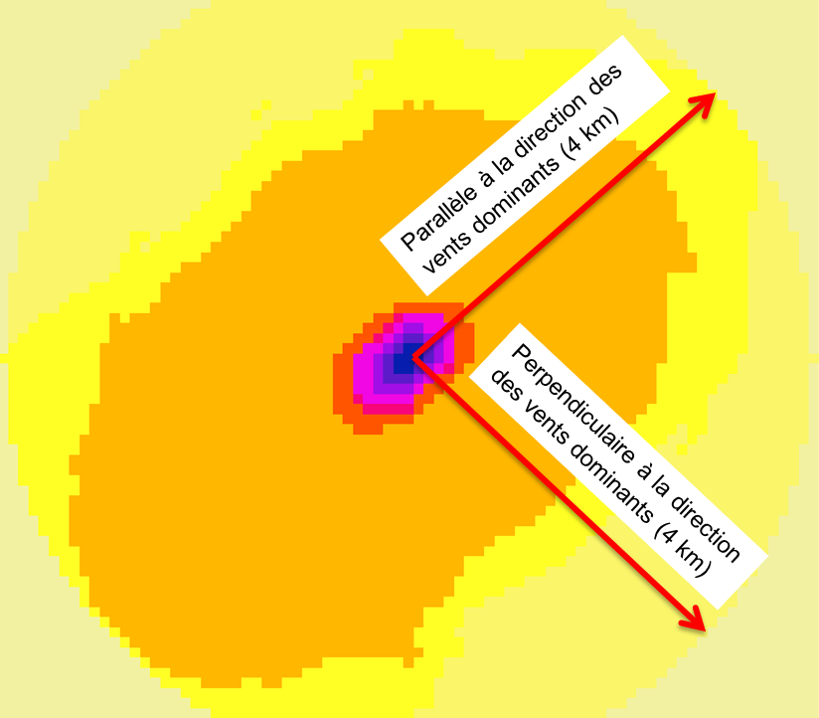
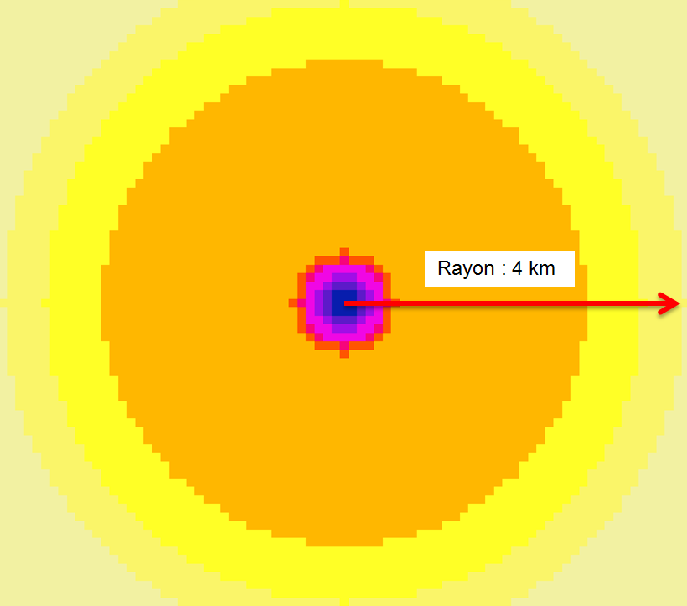

Affaiblissement de la concentration de NH3 avec l’accroissement de la distance à la source des émissions pour les trois profils de dispersion et pour des émissions de 1 kg NH3
 | NH3-Profil 1: moyenne | NH3-Profil 2: parallèle | NH3-Profil 3: perpendiculaire
50 | 0.004970 | 0.007703 | 0.003728
60 | 0.003960 | 0.006138 | 0.002970
70 | 0.003230 | 0.005007 | 0.002422
80 | 0.002680 | 0.004154 | 0.002010
90 | 0.002250 | 0.003487 | 0.001687
100 | 0.001920 | 0.002985 | 0.001442
120 | 0.001440 | 0.002102 | 0.000989
140 | 0.001120 | 0.001563 | 0.000719
160 | 0.000889 | 0.001209 | 0.000546
180 | 0.000725 | 0.000964 | 0.000428
200 | 0.000603 | 0.000787 | 0.000344
250 | 0.000403 | 0.000513 | 0.000217
300 | 0.000288 | 0.000361 | 0.000149
400 | 0.000167 | 0.000208 | 0.000082
600 | 0.000077 | 0.000095 | 0.000035
800 | 0.000043 | 0.000055 | 0.000020
1000 | 0.000028 | 0.000036 | 0.000012

Références bibliographiques
Asman, W. A. H. and Van Jaarsveld, H. A., 1990: A Variable-resolution Statistical Transport Model Applied for Ammonia and Ammonium, National Institute of Public Health and Environmental Protection (RIVM), Bilthoven, The Netherlands.

Kupper T., 2017: Berechnung NH3 Emissionen für Meteotest 20170301.xls. Datenlieferung per Mail vom 01. März 2017. Berner Fachhochschule. Hochschule für Agrar-, Forst- und Lebensmittelwissenschaften. Zollikofen.

Rihm B., Urech M., Peter K., 2009: Mapping Ammonia Emissions and Concentrations for Switzerland – Effects on Lichen Vegetation. In: Sutton M., Reis S., Baker S. (Eds.): Atmospheric Ammonia – Detecting emission changes and environmental impacts. Results of an Expert Workshop under the Convention on Long-range Transboundary Air Pollution. Springer, ISBN: 978-1-4020-9120-9. p. 87-92.

Garantie
Meteotest garantit à ses clients un traitement soigné et compétent des mandats. Toute responsabilité, notamment pour des dommages indirects, est exclue dans les limites de la recevabilité juridique.

